FORMATO GQ-016
PROPUESTA DE MEJORA | PROPUESTA DE MEJORA O INNOVACIÓN |  |  |  | REGISTRO
 |  |  |  |  | COPIA CONTROLADA
 |  |  |  |  | COD GQ-016-R | VERSIÓN 0,5
 |  |  |  |  | FECHA 18-mar-21 | PAGINA 1 DE 1

Nombre de la propuesta: | APLICATIVO SISTEMA DE GESTIÓN GENESIS - MACRO SCL-LINEACOMUNICACIONES
Nombre de la persona o equipo que genera la PM: | Alexander Peralta Londoño, Ramon Elias Zapata Quintero

SITUACIÓN INICIAL |  |  | SITUACIÓN FINAL
Al inicio de operación del proyecto (15 Julio 2021) no se contaba con una herramienta o programa para el manejo de los temas logísticos asociados a la operación del proyecto. Con el objetivo de garantizar el control y administración de inventarios se crea en primera Fase una Macro en Excel desarrollada por Ramon Zapata. Posteriormente, por temas de capacidad de almacenamiento se desarrolla un servicio web o aplicativo implementado por Alexander Peralta. |  |  | El Aplicativo desarrollado inicialmente para dar continuidad al proceso logístico, cuenta con varios módulos que permiten las siguientes funciones: • Cargue de equipos y materiales • Asignación de equipos y materiales al personal técnico • Registro de consumos de materiales y equipos • Reintegro y devolución de equipos o materiales • Exporte de consolidados, entre otras funciones. Adicionalmente, se viene trabajando en la integración al aplicativo de un módulo de Facturación, SST, y Control de activos fijos para manejo de los diferentes temas que impactan la operación y continuidad del proyecto CLARO.

FOTO O DIBUJO INICIAL |  |  | FOTO O DIBUJO FINAL
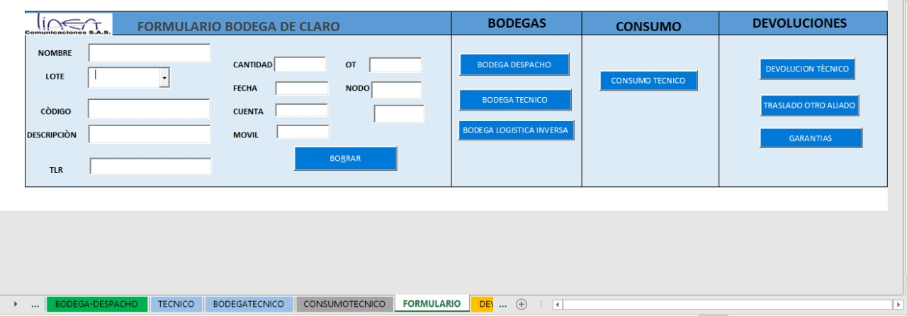 MACRO SCL-LINEACOMUNICACIONES (Sistema de control logístico línea comunicaciones) |  |  | 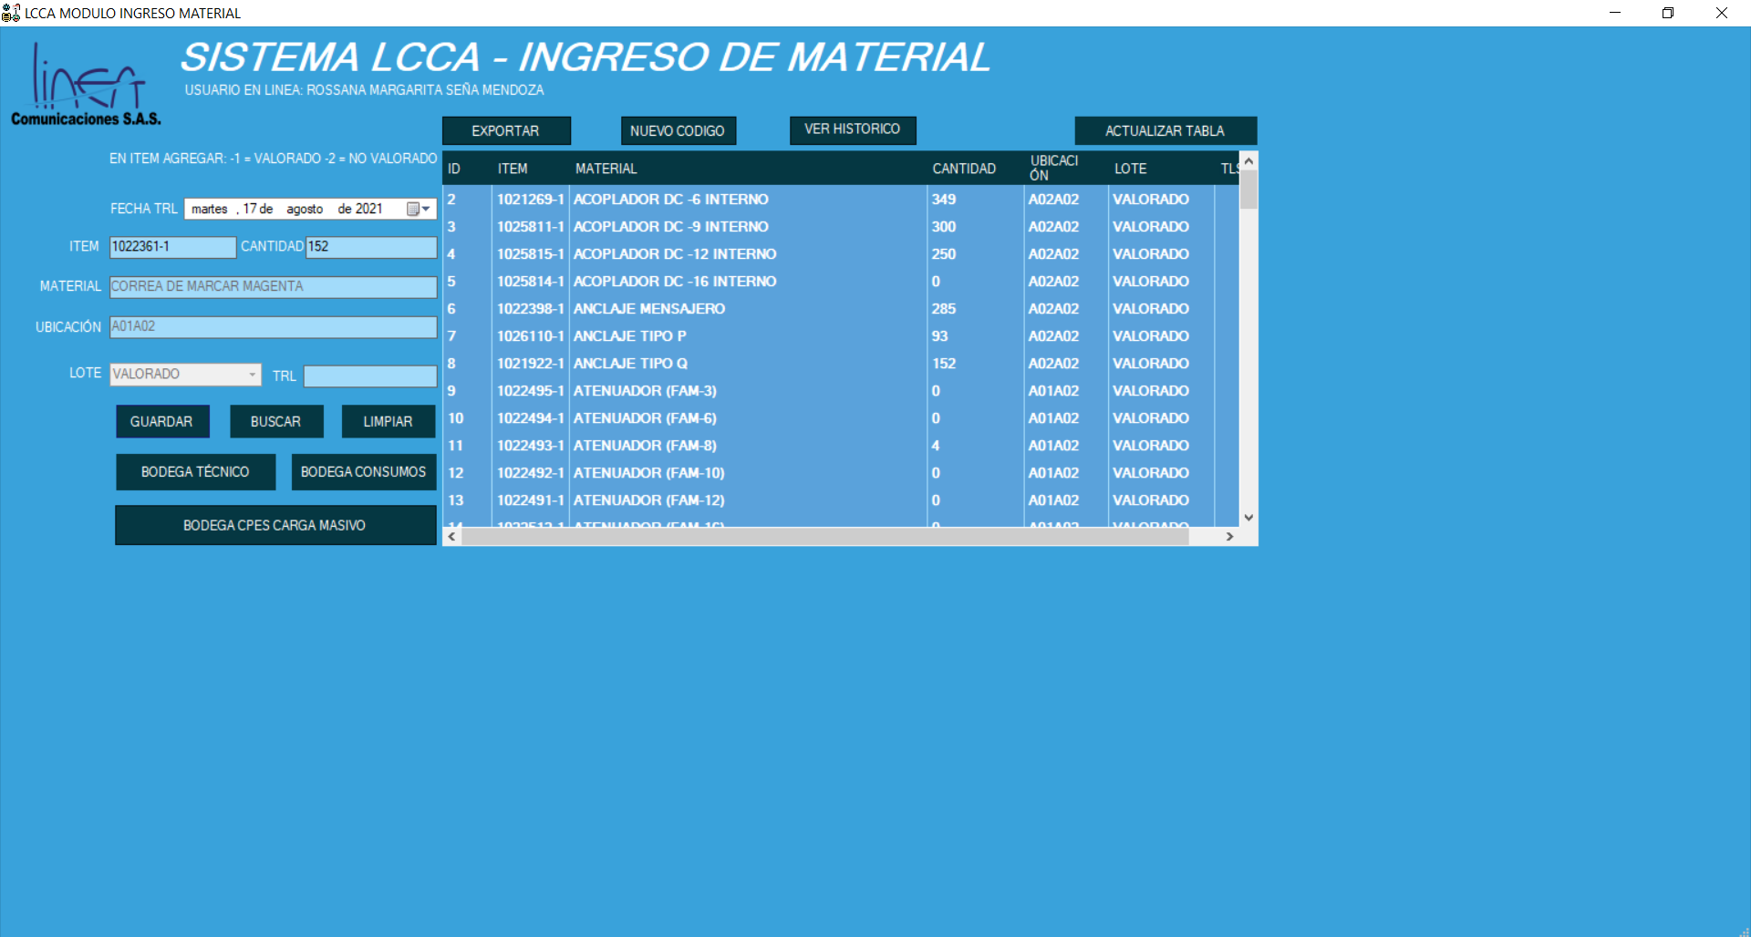 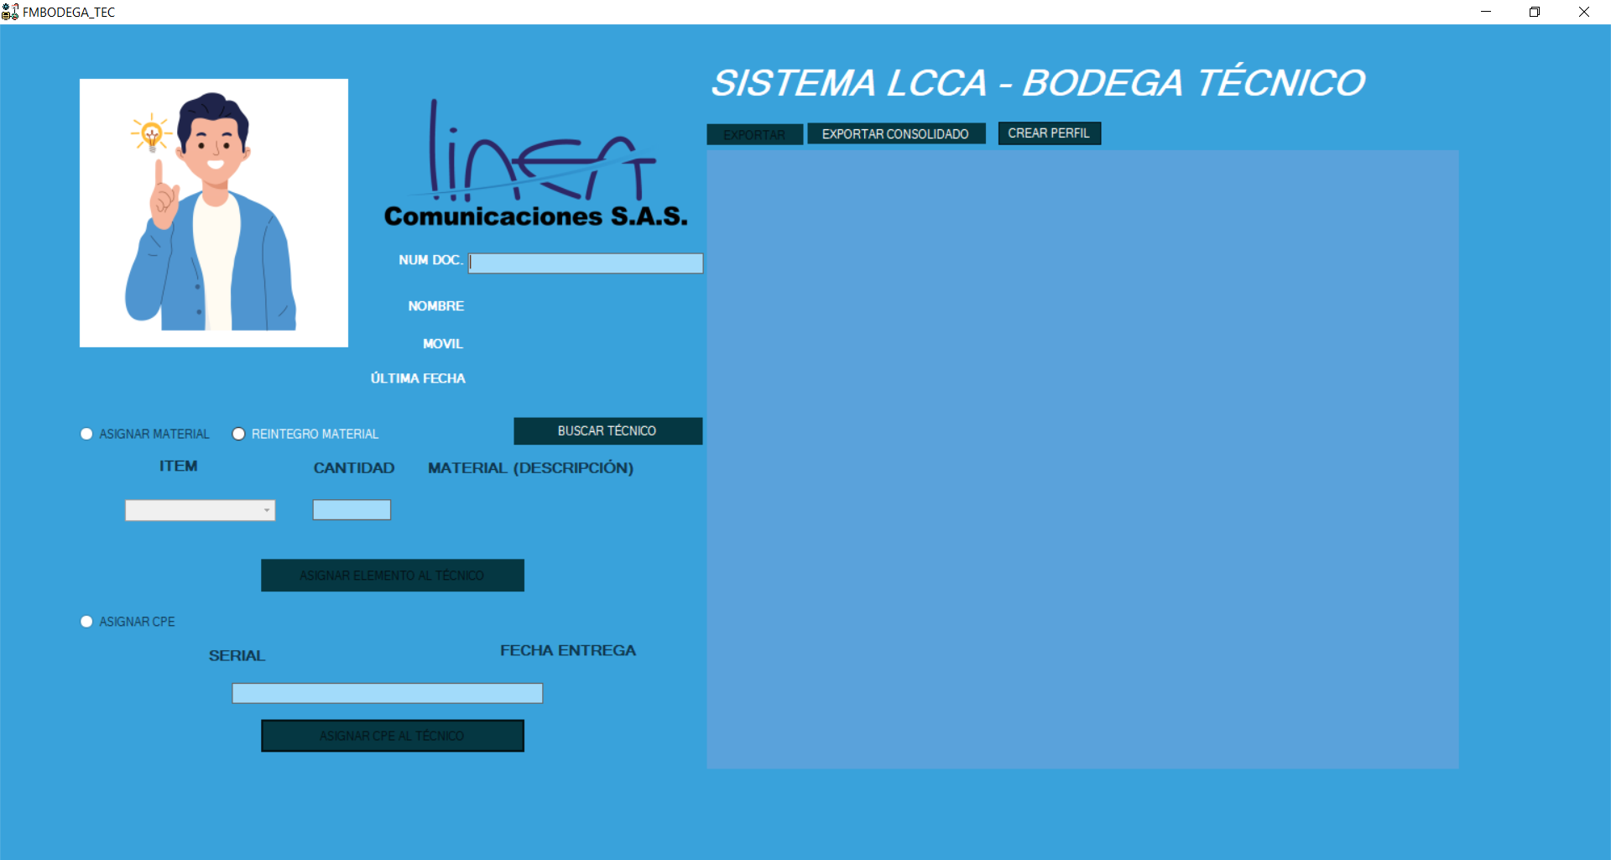 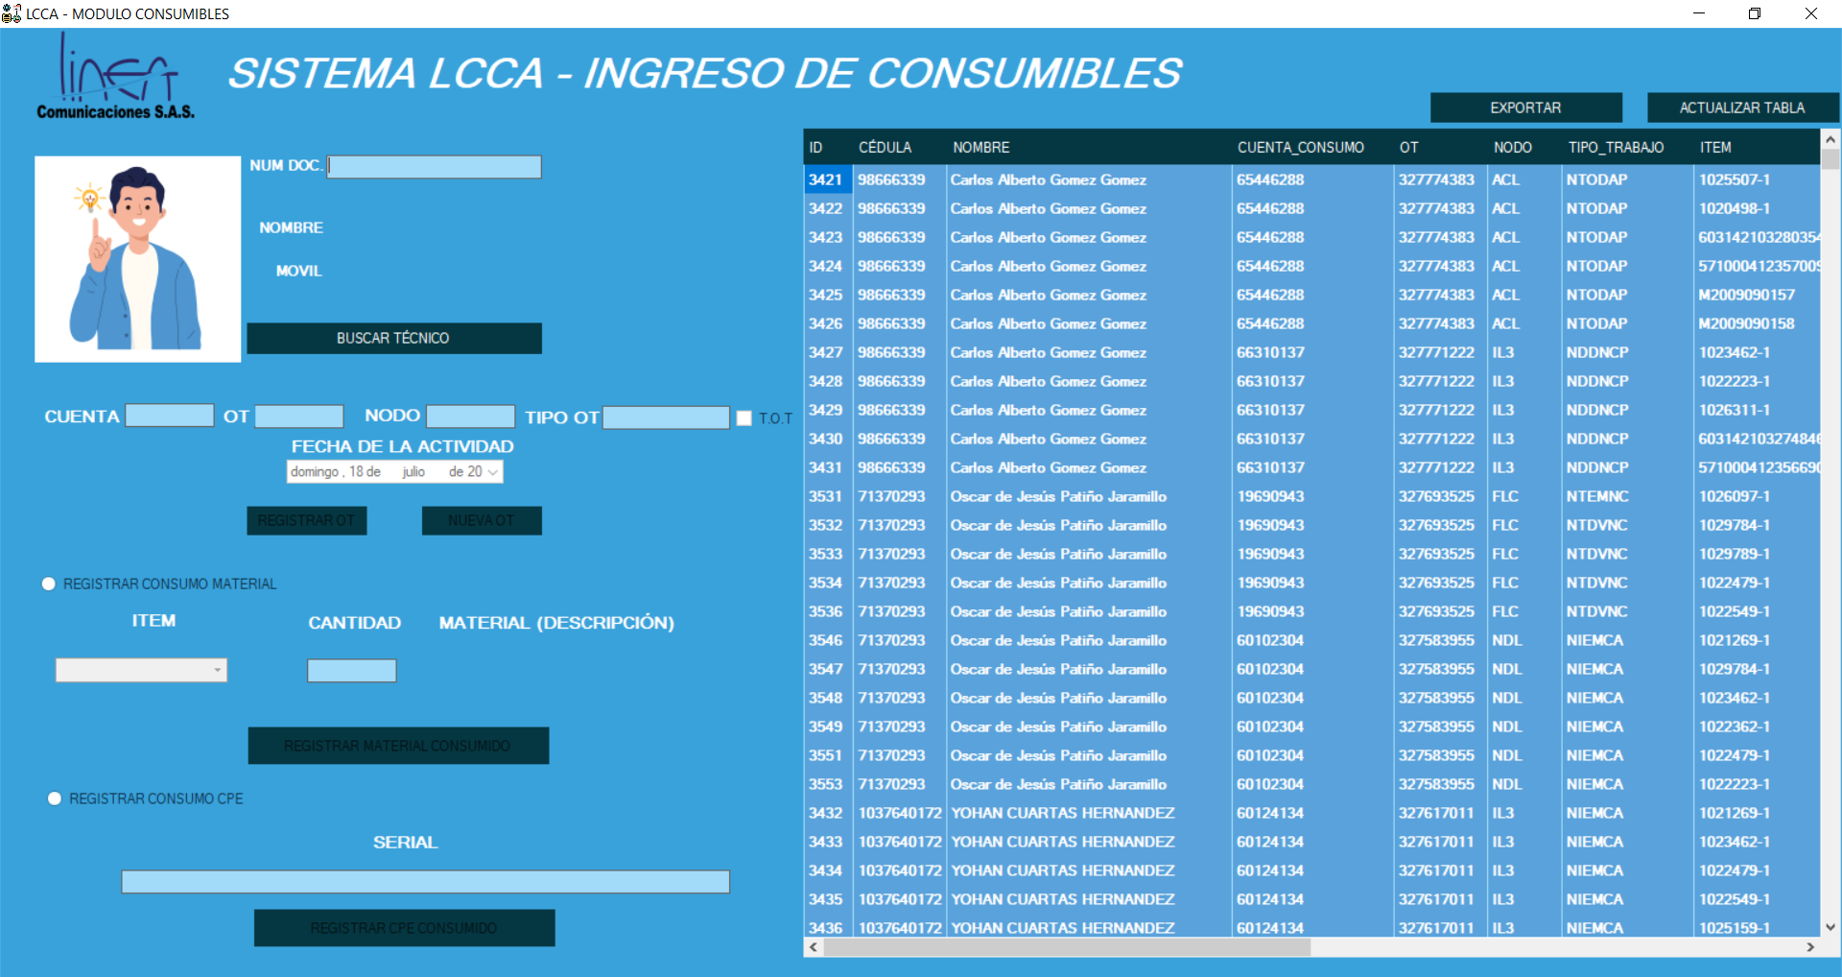 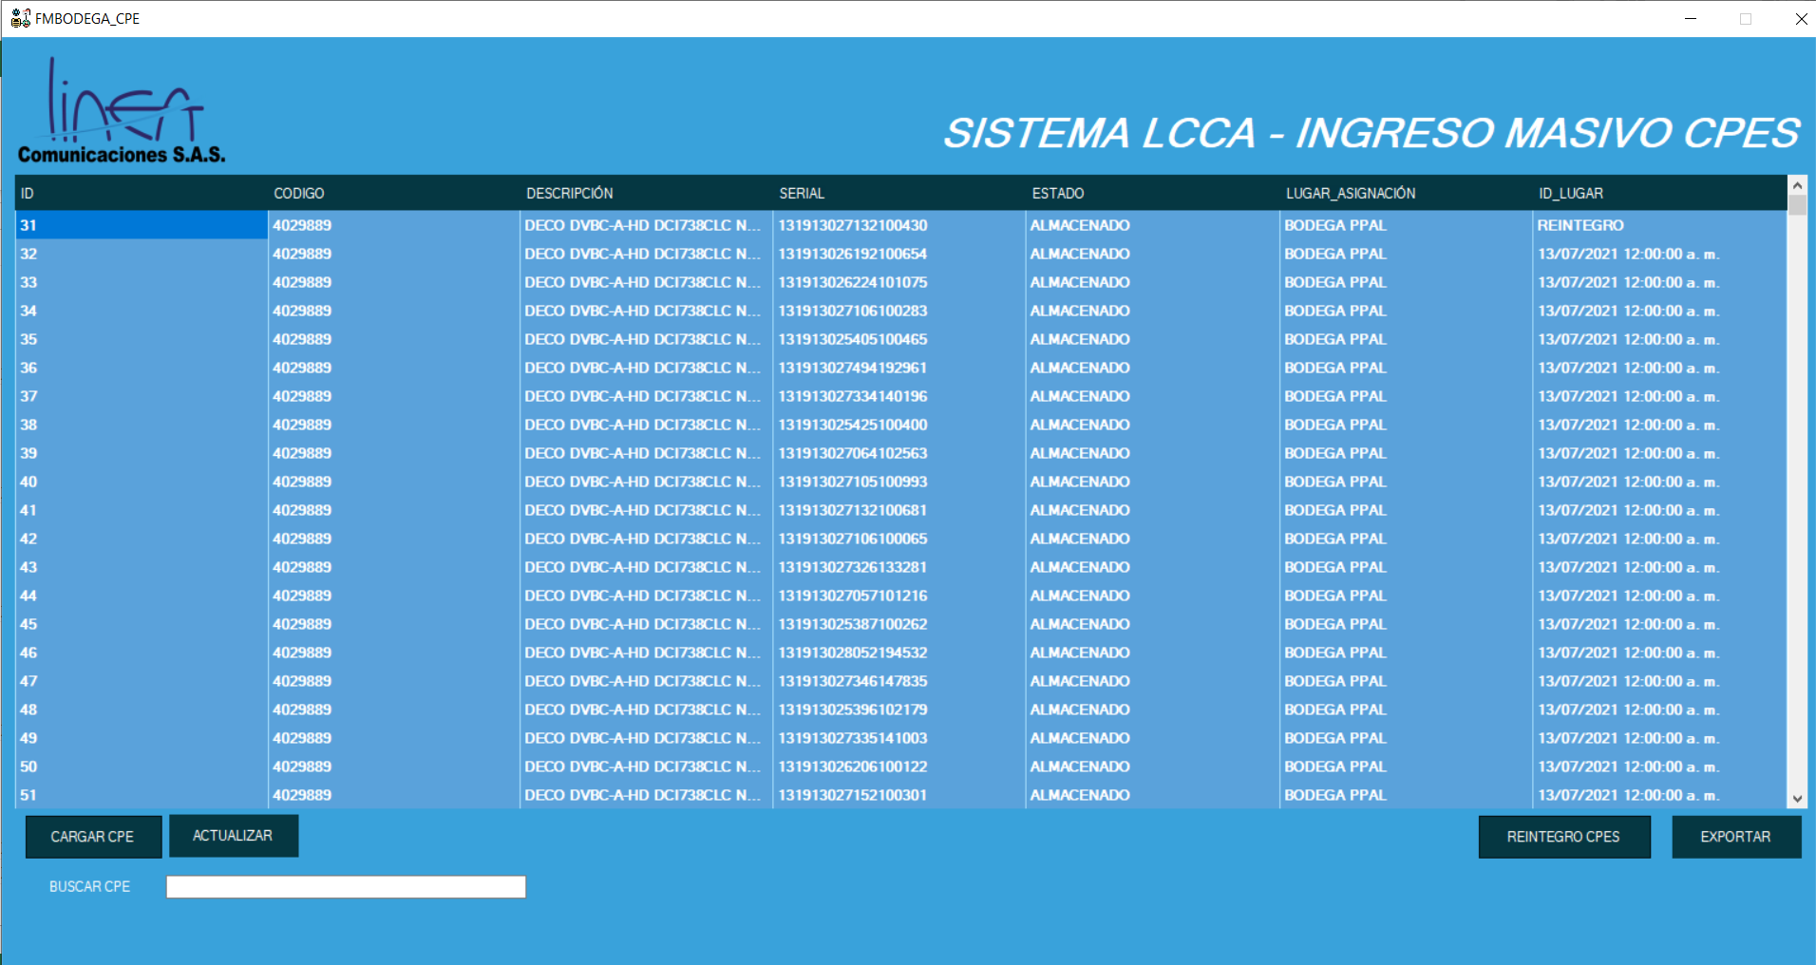 APLICATIVO SISTEMA DE GESTIÓN GENESIS

Objetivo: | Desarrollar e implementar un aplicativo que permita dar soporte a los diferentes temas del Proyecto Claro Aliados .
Alcance: | La implementación del aplicativo claro abarca el proceso logístico en todas sus fases y demás procesos asociados a la ejecución de actividades del proyecto
Requerimientos: | Espacio en el servidor de la compañía para el almacenamiento del aplicativo y acceso VPN para trabajar en el aplicativo desde diferentes sitios.

Elaborado por: Coordinadora Sistemas Integrados de Gestión Natalia Lopez Marin |  | Revisado por: Dirección de I+D Marlon Alberto Hernández Arboleda |  | Aprobado por: Director de procesos Walter Jiménez

